关系图
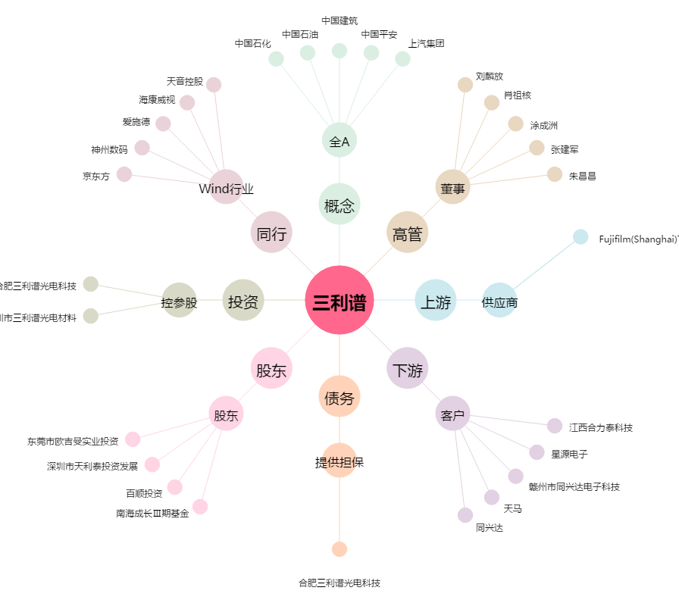
三利谱[002876.SZ] - 关系概览图

